采购清单
附件1-采购清单
项目名称：B北机房电脑配置升级项目
序号 | 产品名称 | 参数 | 数量 | 单位 | 品牌型号 | 单价 | 合价
1 | 内存 | DDR4 2666 16G | 127 | 块
2 | 硬盘 | 500G SATA SSD,2.5寸 | 127 | 块
3 | 电池 | 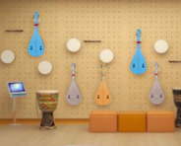 CR2032 3V | 127 | 块
4 | 替换下的内存安装调试 |  | 127 | 块
合计
注：
1、以人民币报价，价格为交钥匙价，包括但不限于产品成本、利润、运输费（含保险费）、安装调试费、售后服务费以及与本项目有关的所有税、费；采购人无须另向中标供应商支付其他任何费用。

供应商：（公章）

日期：

联系方式：

